Sheet1
Nazev | Id | Obrazek | Typ | Styly | Vedlejsi barvy
Hrneček piccolo | 11980685 | 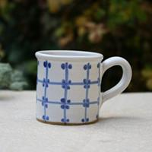 | mrizka | st1 | col2
Hrneček piccolo | 11980678 | 